关系图
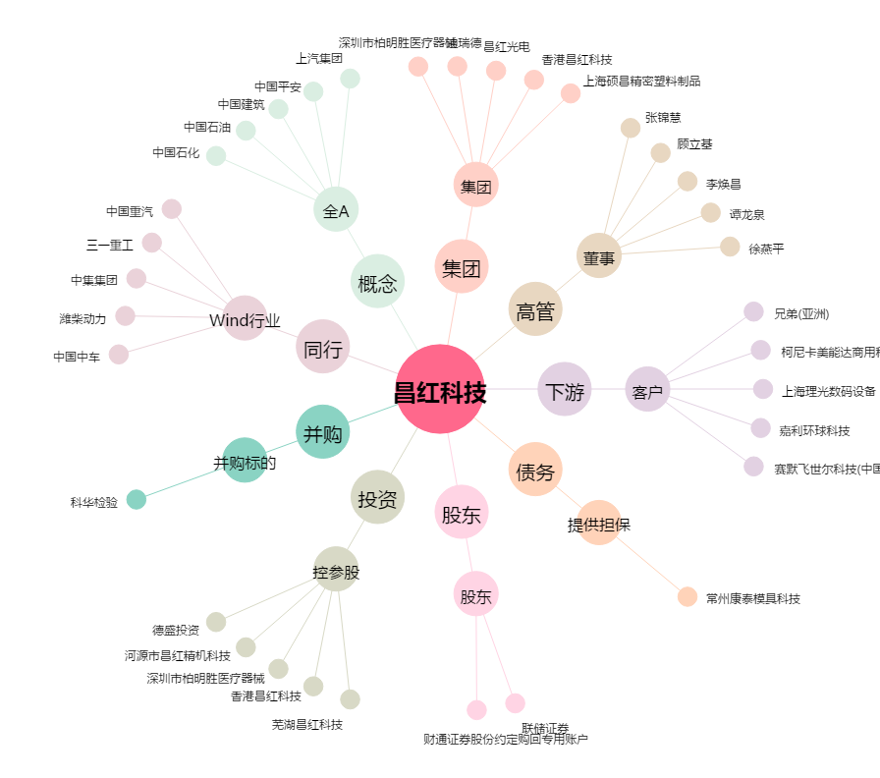
昌红科技[300151.SZ] - 关系概览图

